상품제안서
주방세제 파인향1종 과일세척 500ml | 상품코드: S30036

 |  |  |  |  |  |  | 02-713-8555 | www.synergygift.co.kr
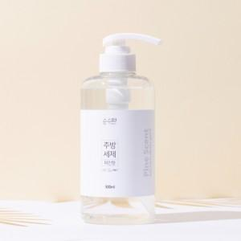

【상세/제작정보】

【인쇄/포장옵션】 | / 포장불가능

【공급단가】 | 수량 | 100~ | 300~ | 500~ | 1,000~ | 3,000~
*VAT별도 | 단가 | 5,300원 | 5,100원 | 4,900원 | 4,710원 | 4,590원

【상품 URL】 | https://www.synergygift.co.kr:443/src/goods_detail.php?gdno=30036

